こんだて検索
今日のおすすめごはん

日 付 | 2022-07-29


 | 主 食 | 5 | 芋がらごはん

 | 主 菜 | 16 | お刺身

 | 副 菜 | 19 | きんぴらごぼう

 | 汁 物 | 1 | どさんこ汁

こんだて検索 (丼、麺)
今日のおすすめごはん

日 付 | 2022-07-28

 | 主 食 | 5 | ガパオライス

 | 汁 物 | 15 | ポトフ

使い方
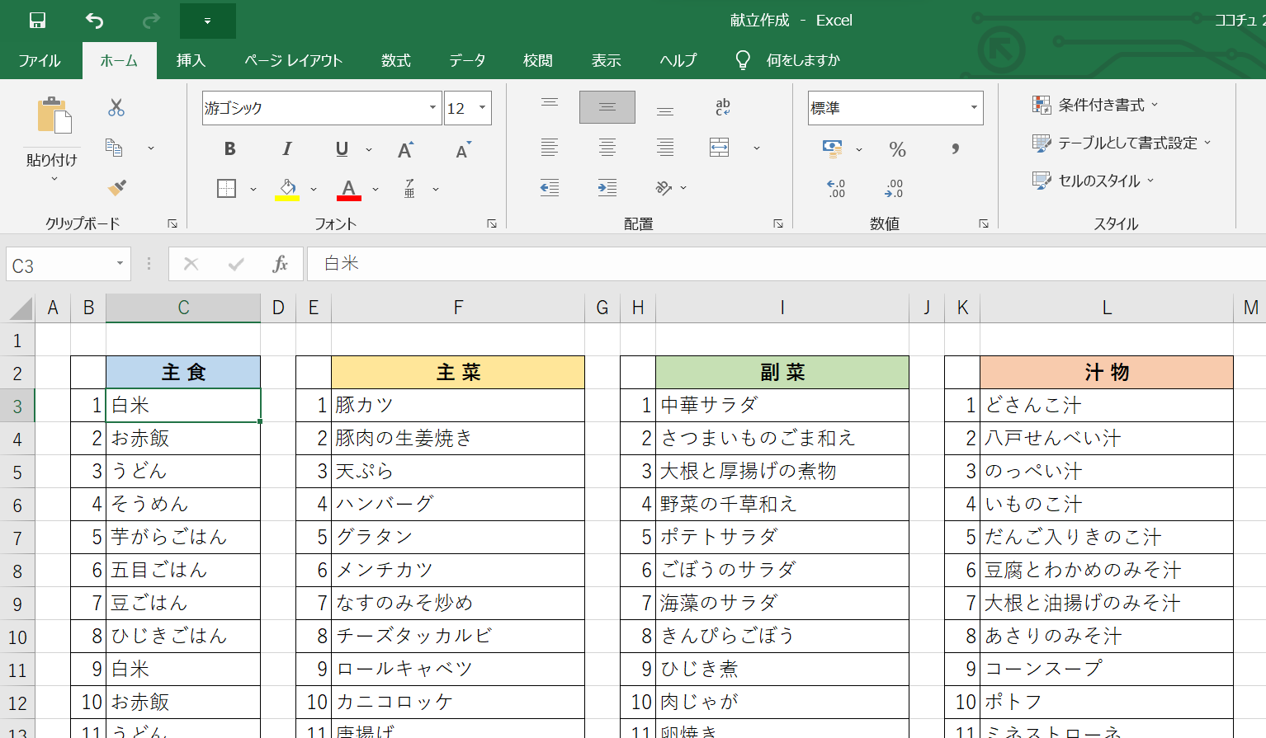
① | メニュー一覧の１から２０番まで
 | 好きなメニューを入力
 | 同じメニューを何回入力してもいいよ！

② | こんだて検索画面で日付を入力
 | ランダムでこんだてが表示されるよ

仕組み
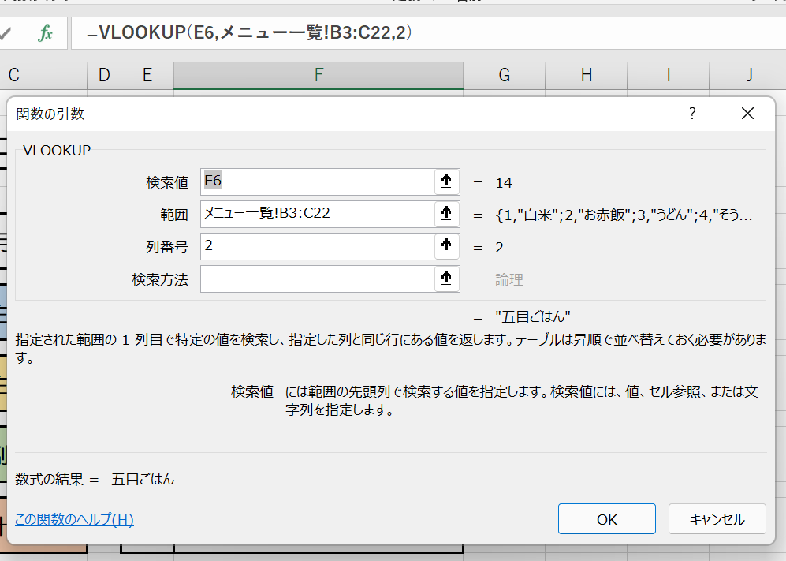
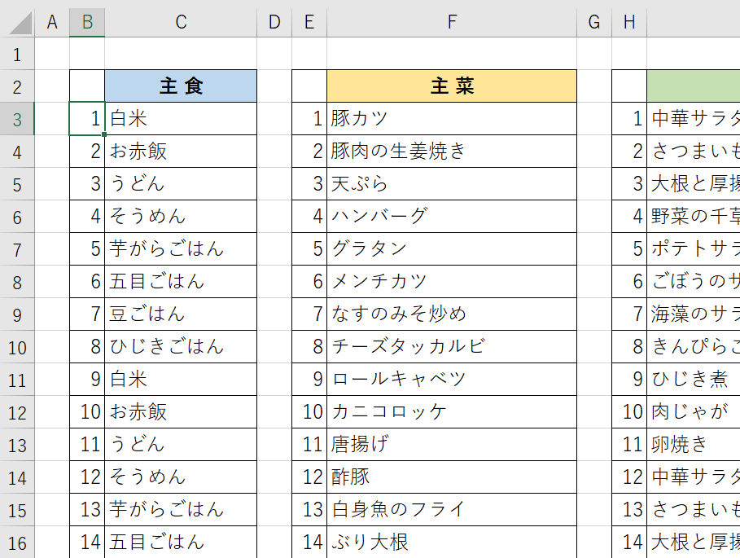
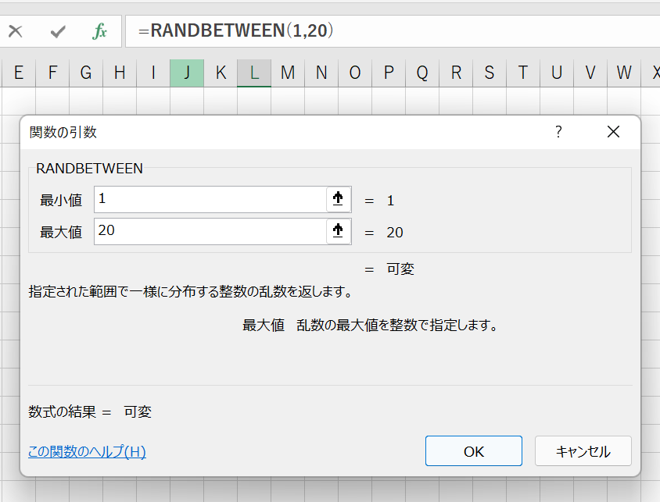
こんだて検索画面のＥ列にはランダムで指定された整数が表示されるように設定

使用している関数 【 RANDBETWEEN（ランダムビトウィーン) 】

 | 指定された範囲で一様に分布する整数の乱数を返す

 | ここでは１から２０までの整数の乱数を返すよう指示

 | 乱数（らんすう）ってなに？
 |  | １回１回違う数字が出てくること
 |  | サイコロを転がすのと同じ
 |  | 転がすたびにちがう目がでてくる
 |  | これが乱数（乱数）ランダム

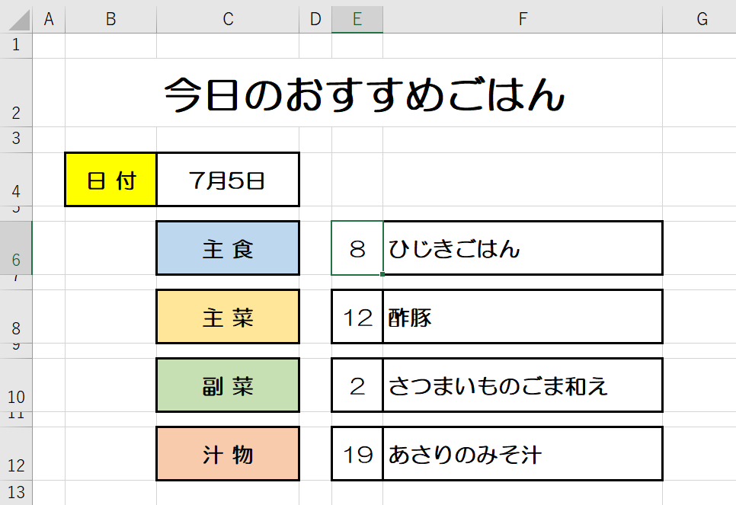
そのランダムに表示された数字にあるメニューをこんだて表に表示するように指示

使用している関数 【 VLOOKUP（ブイルックアップ) 】

 | 指定された範囲の１列目で特定の値を検索し、指定した列と同じ行にある値を返す

 | ここでは、こんだて検索Ｅ6セルに表示された数字を
 | メニュー一覧の主食の中の同じ数字のメニューを検索して表示させる

 | メニュー一覧シートの主食メニューを指定1（B3）から20（C22）
 | この範囲の１列目の中から同じ数字を探して２列目にある値を返す

